송금 Wire-transfer
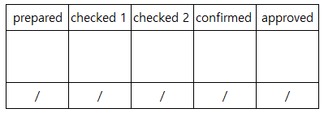
지불승인서 Payment Approval (송금 Wire-transfer)

 | 지불대장번호 Approval No.
 | 날짜 Date

번호 | 업체명 | 은행명/계좌번호 | 적요 | 통화 | 건별금액 | 확인1 | 확인2 | 업체별 총액 | 업체별 총액(KRW) | 송금일자 | 은행처리날짜시간 | 송금자성명 | 전자결재번호 또는 품의번호
No | Vendor Name | Bank name / Account number | Description | CCY | Invoice Amount | Checked1 | Checked2 | Total amount for each vendor | Total amount for each vendor (KRW) | Payment date | Payment date&time in Bank | Payment person | Project approval no.

합계 Total

